HOUSE DC 250挂牌贴纸
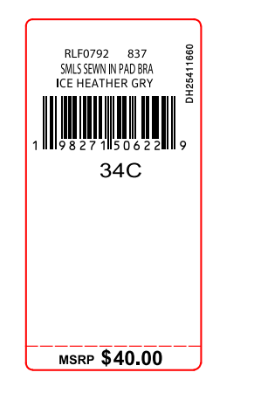
生产单号 | 款号 | 品名描述 | 颜色名称 | 颜色代码 | 衣服颜色 | 尺码 | UPC | 挂牌贴纸订量 | MSRP | 编号
1241009 | RLF1252 | 2PK SMLS MINI RIB SCOOP | ROSEWATER/DKDNM | 844 | 玫粉 牛仔蓝 | S | 198271670609 | 230 | $60.00 | DH25411874
1241009 | RLF1252 | 2PK SMLS MINI RIB SCOOP | ROSEWATER/DKDNM | 844 | 玫粉 牛仔蓝 | M | 198271670593 | 430 | $60.00 | DH25411875
1241009 | RLF1252 | 2PK SMLS MINI RIB SCOOP | ROSEWATER/DKDNM | 844 | 玫粉 牛仔蓝 | L | 198271670586 | 430 | $60.00 | DH25411876
1241009 | RLF1252 | 2PK SMLS MINI RIB SCOOP | ROSEWATER/DKDNM | 844 | 玫粉 牛仔蓝 | XL | 198271670616 | 220 | $60.00 | DH25411877
1241009 | RLF1252 | 2PK SMLS MINI RIB SCOOP | HEATHERGREY/BLK | 700 | 麻灰 灰色 | S | 198271670562 | 200 | $60.00 | DH25411878
1241009 | RLF1252 | 2PK SMLS MINI RIB SCOOP | HEATHERGREY/BLK | 700 | 麻灰 灰色 | M | 198271670555 | 390 | $60.00 | DH25411879
1241009 | RLF1252 | 2PK SMLS MINI RIB SCOOP | HEATHERGREY/BLK | 700 | 麻灰 灰色 | L | 198271670548 | 390 | $60.00 | DH25411880
1241009 | RLF1252 | 2PK SMLS MINI RIB SCOOP | HEATHERGREY/BLK | 700 | 麻灰 灰色 | XL | 198271670579 | 210 | $60.00 | DH25411881
 |  |  |  |  |  | 合计 |  | 2500

